Metrics explanation
Metrics | Flag | Default Value in ns3 | Recommended value | Info | Link
ObssPdLevel | --enableObssPd | -82 | -82 | "the higher the OBSS_PD, the lower the TX" "OBSS_PD stands for Overlapping Basic Service Set Preamble-Detection. OBSS_PD is an 802.11ax feature that allows a STA, under specific conditions, to ignore an inter-BSS PPDU." | https://www.nsnam.org/doxygen/classns3_1_1_obss_pd_algorithm.html |  |  |  | Deviamos poder ajustar o threshold deste valor..
txPowerStart | --powSta | 16.0206 |  | Minimum available transmission level (dBm) for Sta | https://www.nsnam.org/doxygen/classns3_1_1_wifi_phy.html
txPowerEnd |  | 16.0206 |  | Maximum available transmission level (dBm) for Sta
 | --powAP
CcaEdThreshold | --ccaEdTrSta | -62 | ? | The energy of a non Wi-Fi received signal should be higher than this threshold (dBm) to allow the PHY layer to declare CCA BUSY state. This check is performed on the 20 MHz primary channel only. CCA - clear channel assessment | https://www.nsnam.org/doxygen/classns3_1_1_wifi_phy.html |  |  |  | only for 802.11ax affects performance of spatial reuse
 | --ccaEdTrAP
RxSensitivity | --rxSensSta | -101 |  | The energy of a received signal should be higher than this threshold (dBm) for the PHY to detect the signal. Discards signals lower than this value | https://www.nsnam.org/doxygen/classns3_1_1_wifi_phy.html |  |  | https://en.wikipedia.org/wiki/IEEE_802.11ax |  |  | https://en.wikipedia.org/wiki/IEEE_802.11n-2009
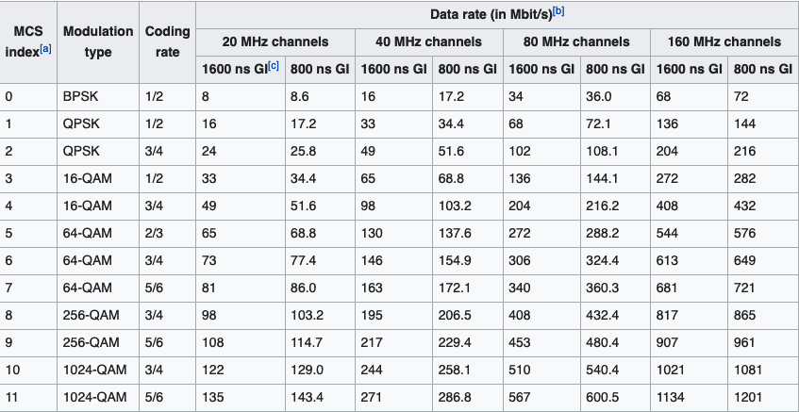
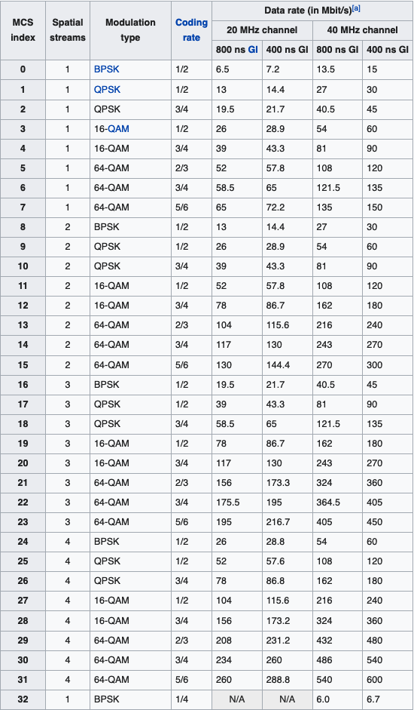
 | --rxSensAp
Modulation and Coding Schemes (MCS) | --mcs |  | HEmcs11 for 802.11ax HTMCS31 for 802.11n | Modulation and coding schemes Some works consider MCS4 | https://www.nsnam.org/doxygen/classns3_1_1_wifi_phy.html#a5a2439b34d55739c47d3c13cb412d38c
Base Carrier Frequency | --frequency |  | 2 - 2.4GHz, 5 - 5GHz, 6 - 6GHz | Configure wifi standard.. | https://www.nsnam.org/doxygen/classns3_1_1_wifi_helper.html#ac6deddefe3ac8b1c2cf78de76e62ee23
Technology to use | --technology |  | 0 = 802.11ax, 1 = 802.11n, 3 = 5G
Channel bandwidth | --channelWidth | 20 Mhz |  | Higher values of channel bandwidth provide better throughput | https://www.nsnam.org/doxygen/classns3_1_1_wifi_phy.html
The maximum number of supported TX spatial streams | --numTxSpatialStreams | 1 | 1 a 8 | 8 for 802.11ax 4 for 802.11n | https://www.nsnam.org/doxygen/classns3_1_1_wifi_phy.html
The maximum number of supported RX spatial streams | '--numRxSpatialStreams | 1 | 1 a 8 | 8 for 802.11ax 4 for 802.11n | https://www.nsnam.org/doxygen/classns3_1_1_wifi_phy.html
Number of Antennas | --numAntennas | 1 | 1 a 8 |  | https://www.nsnam.org/doxygen/classns3_1_1_wifi_phy.html
Data Rate in bits/s | --dataRate |  | 60000 | Data Rate for application (60Kbps) | https://www.nsnam.org/doxygen/classns3_1_1_on_off_helper.html |  |  |  | The the maximum theoretical for WiFi -- 600Mbps leads to a lot of traffic that is lost in queue
Packet Size in bytes | --UDPpayloadSize |  | 64 | Packet Size for CoAp | https://www.nsnam.org/doxygen/classns3_1_1_on_off_helper.html |  |  |  | Note: When an application is started, the first packet transmission occurs after a delay equal to (packet size/bit rate). Note also, when an application transitions into an off state in between packet transmissions, the remaining time until when the next transmission would have occurred is cached and is used when the application starts up again. Example: packet size = 1000 bits, bit rate = 500 bits/sec. If the application is started at time 3 seconds, the first packet transmission will be scheduled for time 5 seconds (3 + 1000/500) and subsequent transmissions at 2 second intervals. If the above application were instead stopped at time 4 seconds, and restarted at time 5.5 seconds, then the first packet would be sent at time 6.5 seconds, because when it was stopped at 4 seconds, there was only 1 second remaining until the originally scheduled transmission, and this time remaining information is cached and used to schedule the next transmission upon restarting.
Packet Size in bytes | --TCPpayloadSize |  | 150 | Packet Size for MQTT
 | --distance |  |  | in meters
 | --voice
Numero de pacotes por unidade de tempo |  |  | 117.1875 | for CoAP | 29952 | 64 | 468
 |  |  | 50
 |  |  |  |  |  |  | Joules
 |  |  |  | Battery Level consider Samsung Note 10 (5G) with 4300mAh, 3.85V | 4300 | 3.85 | 59598 | https://www.rc-electronics-usa.com/battery-electronics-101.html#faq6

 |  |  |  | Distância (max 100m), assumindo que são 5 lances de mangueira e cada lance tem 20 metros. DRE Despacho n.º 7316/2016 | 80m |  |  | https://dre.pt/web/guest/pesquisa/-/search/74604981/details/normal?q=7316%2F2016

 |  |  |  | Guard Interval | 800ns 3200 ns | Maior é melhor para cenários outdoor mas reduz o throughputh, a eficiencia do canal |  |  |  | REF9 - "An Empirical Analysis of IEEE 802.11ax"

 |  |  |  | Antennas
 |  |  |  | MaxSupportedTxSpatialStreams
 |  |  |  | MaxSupportedRxSpatialStreams

 |  |  |  | tar --exclude './ns3-dev/build/' -zcvf ns3-dev.tar.gz ns3-dev

info_experiencias
REF_9 | Guard_Interval | 800, 3200 ns | Maior é melhor para cenários outdoor mas reduz o throughputh, a eficiencia do canal

 | IMPORTANTE
 | 1- Suporte para o número de antenas e spatial Streams
 | 2- Comunicação Multicast ?
 | 3- Parametros físicos (signalDBM, ter também o tempo, idealmente na mesma forma que o flowmonitor)
 | 4- Verificar o dataRate.
 | 5- Verificar o cálculo da pkt loss.
 | 6- Radio Energy values (txCurrentA, rxCurrentA, idleCurrentA --> seguimos ref 1!)
 | 7- Valores corretos para alguns parâmetros (batteryLevel 4volts, 4300mAh) voltage * Amperes = Joules/s.
 | 8- Energia gasta num determinado instante e energia remanescente na bateria

 | ISSUES
 | I01 - FlowMonitor parsing

 |  |  |  |  |  |  |  | A script do flowmonitor-parse-results tem de ser adaptada

 |  |  |  |  |  |  |  | Verificar se dá para implementar em CSV
 |  |  |  |  |  |  |  | Verificar as métricas da camada PHY e MACC

 | PHY Parâmetros em falta do WiFi [REF5]
 | Frequency ?? | 5180 |  |  | ?
 | ChannelWidth | ?? |  |  | Consideramos vários valores? 20Mhz -- 160Mhz
 | ChannelNumber |  |  |  | Afeta a frequency e o channelWidth
 | RxSensitivity | -92 |  |  | Pode variar os valores segundo [REF4] |  |  | Em função do tipo de dispositivo
 | txGain | 0 |  |  | ? | [REF3] |  | Em função do tipo de dispositivo
 | rxGain | 0 |  |  | ? | [REF3] |  | Em função do tipo de dispositivo
 | Antennas | ? |  |  | Consideram entre 2 e 8 | [REF6] | Para os APs | Vamos depois usar um valor de referência. (até 4) segundo a Cisco https://www.cisco.com/c/en/us/products/collateral/wireless/white-paper-c11-740788.html
 | MaxSupportedTxSpatialStreams | 1 |  |  | ? Pode ir até 8 (só válido para 802.11n e ax |  |  | A cisco confirma que se pode ir até 8.
 | MaxSupportedRxSpatialStreams | 1 |  |  | ? Pode ir até 8 (só válido para 802.11n e ax |  |  | A cisco confirma que se pode ir até 8.

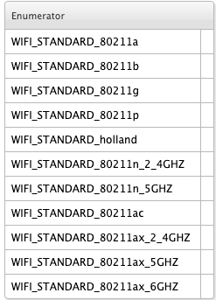
 |  |  |  |  |  |  |  | S | S | S 2S | S2
 |  |  |  |  |  |  |  | S | A | S S2 | A2 | S2
 |  |  |  |  |  |  |  | S | S S3 | S S2 S3
 |  |  |  |  |  |  |  |  | A3
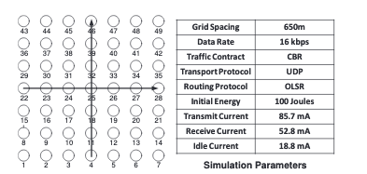

 | Radio Power Model | for 802.11ah [REF01]
 | txCurrentA | 0.144 |  | Amp | 144
 | RxCurrentA | 0.088 |  | Amp | 88
 | IdleCurrentA | 0.017 |  | Amp | 17
 | sleepCurrentA | 4.26E-06 |  | Amp | 0.00426
 | CcaBusyCurrentA | 0.0017 |  | Amp | 1.7
 | SwitchingCurrentA | 4.26E-06 |  | Amp | 0.00426

 | PowerAP | [REF3] |  |  | [REF4]
 | txPowerEnd | 25 |  |  | 27 | dBm |  | Em função do tipo de dispositivo
 | txPowerStart | 21 |  |  | 24 | dBm

 | PowerSta | [REF3]
 | txPowerEnd |  |  |  | dBm
 | txPowerStart |  |  |  | dBm

 | Referências
 | [REF1] Oteri, O., Xia, P., Lasita, F., & Olesen, R. (2013). Advanced power control techniques for interference mitigation in dense 802.11 networks. International Symposium on Wireless Personal Multimedia Communications, WPMC.

 | [REF3] Wilhelmi, F., Muñoz, S. B., Cano, C., Selinis, I., & Bellalta, B. (2019). Spatial Reuse in IEEE 802.11ax WLANs. http://arxiv.org/abs/1907.04141
 | [REF4] https://e.huawei.com/fr/related-page/products/enterprise-network/wlan/indoor-access-points/ap7060dn/wlan-ap7060dn
 | [REF5] https://www.nsnam.org/doxygen/classns3_1_1_spectrum_wifi_phy.html
 | [REF6] Bellalta, B., & Kosek-Szott, K. (2019). AP-initiated multi-user transmissions in IEEE 802.11ax WLANs. Ad Hoc Networks, 85, 145–159. https://doi.org/10.1016/j.adhoc.2018.10.021
 | [REF7] An Energy Model for.... https://eudl.eu/pdf/10.4108/icst.simutools.2011.245534 |  |  |  |  |  | http://www.lrc.ic.unicamp.br/ofswitch13/doc/html/classns3_1_1_wifi_radio_energy_model.html
 | [REF8] https://www.nsnam.org/docs/models/html/energy.html

 | REF9 - "An Empirical Analysis of IEEE 802.11ax"

 | 18000 | 18

Definições MQTT e CoAP
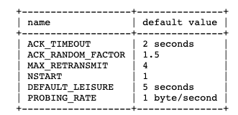
TCP MQTT packets size (in bytes) |  | Nota:
PUBLISH | 149 | Não consideramos outros tipos de pacote tipo CONNECT | MQTT packet Size (in bytes) |  | REF: http://docs.oasis-open.org/mqtt/mqtt/v3.1.1/os/mqtt-v3.1.1-os.html#_Toc398718018
PUBACK | 104 | Consideramos que o header TCP tem 60 bytes e 40 bytes de header com opções | -Fixed HEader | 2
 |  |  | -Variable HEader | 2
UDP + CoAP consider upper bounds |  |  | -Payload
Request | 64 | 40 bytes as payload
Response | 60 | 40 bytes as payload - with no options | CoAP |  | RFC 7252
 |  |  | Fixed Size | 4 bytes
 |  |  | Token | 0-8 bytes
Frequency to send data (every two seconds), as per ref: [1] C. Gündoğan, P. Kietzmann, M. Lenders, H. Petersen, T. C. Schmidt, and M. Wählisch, “NDN, COAP, and MQTT: A comparative measurement study in the IoT,” ICN 2018 - Proc. 5th ACM Conf. Information-Centric Netw., pp. 159–171, 2018. |  |  | Options (TLV) | 4 | include Content-Format and Accept options
 |  |  | Payload (optional)
 | Other important reference, regarding size and characterization of protocol behaviour
 | [2] T. Sultana and K. A. Wahid, “Choice of Application Layer Protocols for Next Generation Video Surveillance Using Internet of Video Things,” IEEE Access, vol. 7, pp. 41607–41624, 2019. |  | CoAP transmission parameters

